入力シート
家計基準判定ツール（大学院以外用） |  |  |  |  | 2023-10-20
トビタテ！留学JAPAN【大学生等対象】2024年度（第16期）応募用
本ツールによる判定結果が「家計基準内」であっても、「第二種奨学金（在学採用）」の選考結果は
異なる可能性がありますので、ご了承ください。
入力にあたっては、別シート「入力例」もご覧ください。
Ⅰ．基本情報
黄色いセルは数値を入力、青いセルは該当するものを選択してください。
対象の年度（西暦４桁） ※「2024」のまま使用してください |  |  | 2024 | ※申請する（申請した）年度 （適格認定の場合は、認定の年度）
支給額算定基準額判定ツール 入力にあたって
このファイルを開いた際に、ウインドウ上部に下のような黄色いメッセージが表示されることがあります。その場合、「編集を有効にする(E)」を押さないと入力を開始することができません。
このファイルを（独）日本学生支援機構のホームページからダウンロードしたことをご確認のうえ、「編集を有効にする(E)」を押して開始してください。
（メッセージは、Microsoft Excelのバージョン等によって異なります。）
区分 ※「春の大学等在学採用」のまま使用してください |  |  | 春の大学等在学採用
申請した貸与奨学金の種別 ※「第二種奨学金」のまま使用してください |  |  | 第二種奨学金 |  | 第一種を優先する
生計維持者の数 |  |  | ２人 |  | 父(養父を含む)
Ⅱ．地方税情報
税情報を参照しながら、黄色いセルは数値を入力、青いセルは該当するものを選択してください。
課税証明書（所得証明書）は、2023年度（2022年分）のものを用意してください。
項番 | 項目 |  | 生計維持者１ | 生計維持者２ | 申込者本人
1.(1)① 2.(1)① | 合計所得金額（円） |  | 4,603,200 | 0
1.(1)② | 本人該当区分 | 控除対象障害者 | 非該当 | 非該当 | 非該当
1.(1)③ |  | 控除対象寡婦・ひとり親 | 非該当 | 非該当 | 非該当
1.(1)④ | 生年月日 |  | 1973-08-01 | 1976-10-10
1.(1)⑤ | 2023年1月1日時点の生活保護法の 生活扶助の受給 |  | 受給していない | 受給していない | 受給していない
2.(1)② | 繰越控除額（円） |  | 0 | 0
2.(1)④ | 配偶者控除等 |  | 非該当 | 非該当 | 非該当
2.(1)⑤ | 扶養控除情報 | 一般（人） | 1 | 0
2.(1)⑥ |  | 特定（人） | 0 | 0
2.(1)⑦ |  | 老人（人） | 0 | 0
2.(1)⑧ | 16歳未満扶養親族（人） |  | 1 | 0
3.(1)① | 課税所得額（課税標準額）（円） |  | 2,597,000 | 0
3.(1)② | 市町村民税調整控除額（円） |  | 1,500 | 0
3.(1)④ | 市町村民税の課税者 |  | 政令指定都市でない | 政令指定都市でない | 政令指定都市でない
4 | 扶養している子どもの人数 |  | 2 | 0
1.(2) | 地方税法第第295条第1項第2号の 非課税の基準 |  | 0 | 0 | 0
2.(1)③ | 総所得金額等（円） |  | 4,603,200 | 0 | 0
2.(1)⑨ | 扶養親族の数（人） |  | 2 | 0 | 0
2.(2) | 地方税法附則第3条の3第4項の 非課税限度（円） |  | 1,470,000 | 450,000 | 450,000
3.(2) | 貸与額算定基準額（円） |  | 154,300 | 0 | 0
4 | 世帯の貸与額算定基準額（円） |  | 154,300
 | 家計基準が適格となる種別 |  | 第二種奨学金の家計基準に適格
5 | 私立自宅外 |  | 該当しない | 該当しない | 該当しない

入力例及び課税証明書の例を用いた入力項目の案内
家計基準判定ツール（大学院以外用） |  |  | 【入力例】 |  | 2023-10-20 |  | 【課税証明書の例を用いた入力項目の案内】 | 2023-10-20
トビタテ！留学JAPAN【大学生等対象】2024年度（第16期）応募用
本ツールによる判定結果が「家計基準内」であっても、「第二種奨学金（在学採用）」の選考結果は |  |  |  |  |  | ツール入力項目等との関係を赤丸○内の数字で説明します。
異なる可能性がありますので、ご了承ください。 |  |  |  |  |  | （入力にあたって）
入力にあたっては、別シート「入力例」もご覧ください。 |  |  |  |  |  | ・本ツールに正確に情報を入力するには、申込者の生計維持者それぞれの、市町村民税の課税証明書（自治体によっては「所得証明書」。以下同様。）又はマイナポータルにログインしていただき取得していただいた個人住民税情報が必要です。ここでは、課税証明書を用いて入力する対応関係を説明します。 ・下記の課税証明書は一例であり、特定の市町村のものではありません。課税証明書の書式は自治体によって大きく異なります。自治体により、例に記載されている項目が存在しなかったり、名称が異なったりする場合があります。ただし、「所得のみ記載されている証明書」や「税額のみ記載されている証明書」では、貸与額算定基準額は算定できません。 ・本ツールにご入力いただいて得られた結果と実際の奨学金の選考結果が相違する場合であっても、本機構はその責任を負いません。 ・ツール内部の詳しい計算方法については、本機構が別に公表している「貸与額算定基準額の計算手順（確認シート）」もご覧ください。
Ⅰ．基本情報
黄色いセルは数値を入力、青いセルは該当するものを選択してください。
対象の年度（西暦４桁） ※「2024」のまま使用してください |  |  | 2024 | ※申請する（申請した）年度 （適格認定の場合は、認定の年度）
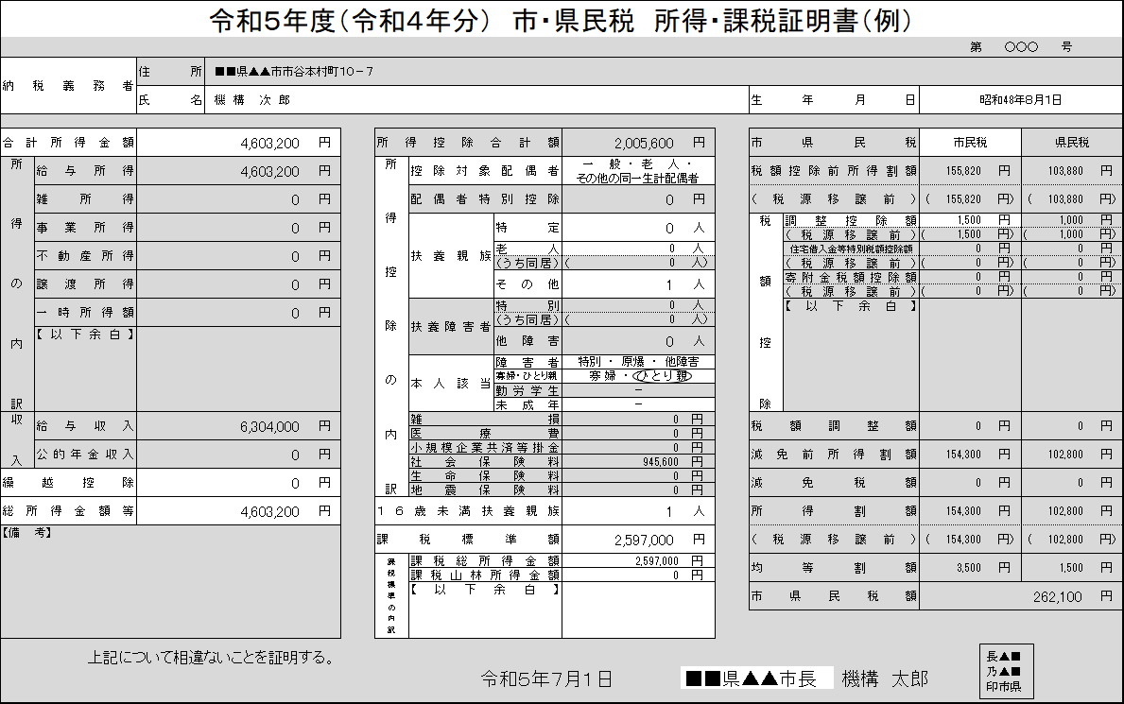
区分 ※「春の大学等在学採用」のまま使用してください |  |  | 春の大学等在学採用
①
②
申請した貸与奨学金の種別 ※「第二種奨学金」のまま使用してください |  |  | 第二種奨学金 |  | 第一種を優先する
③
④
⑤
⑥
④
⑦
⑨
⑩
⑪
⑫
⑬
⑭
⑮
生計維持者の数 |  |  | ２人 |  | 父(養父を含む)
Ⅱ．地方税情報
税情報を参照しながら、黄色いセルは数値を入力、青いセルは該当するものを選択してください。
課税証明書（所得証明書）は、2023年度（2022年分）のものを用意してください。
項番 | 項目 |  | 生計維持者１ | 生計維持者２ | 申込者本人
⑤
1.(1)① 2.(1)① | 合計所得金額（円） |  | 4,603,200 | 0
⑥
1.(1)② | 本人該当区分 | 控除対象障害者 | 非該当 | 非該当 | 非該当
1.(1)③ |  | 控除対象寡婦・ひとり親 | 非該当 | 非該当 | 非該当
⑦
1.(1)④ | 生年月日 |  | 1973-08-01 | 1976-10-10
⑧
1.(1)⑤ | 2023年1月1日時点の生活保護法の 生活扶助の受給 |  | 受給していない | 受給していない | 受給していない
⑨
2.(1)② | 繰越控除額（円） |  | 0 | 0
⑩
2.(1)④ | 配偶者控除等 |  | 非該当 | 非該当 | 非該当
⑪
2.(1)⑤ | 扶養控除情報 | 一般（人） | 1 | 0
2.(1)⑥ |  | 特定（人） | 0 | 0
2.(1)⑦ |  | 老人（人） | 0 | 0
⑫
2.(1)⑧ | 16歳未満扶養親族（人） |  | 1 | 0
⑬
3.(1)① | 課税所得額（課税標準額）（円） |  | 2,597,000 | 0 |  | 【各項目の説明】★トビタテの家計基準の判定では、③～⑱を実施してください★ ①「第一種奨学金」「第二種奨学金」「第一種と第二種の両方」の中から、申請した貸与奨学金の種別を選びます。 ②①で「両方」を選んだ場合、第一種と第二種のどちらを優先するかを選びます。 ③奨学金の申込時等に設定した生計維持者の数を「２人」「１人」「独立生計」から選びます。 ④③で「１人」を選んだ場合、生計維持者の続柄を選びます。 ⑤課税証明書の「合計所得金額」を入力します。 ⑥課税証明書に記載されている方が、課税証明書における障がい者か、寡婦・ひとり親であれば、該当する旨を選択します。 ⑦課税証明書に記載されている方の生年月日を入力します。 ⑧課税証明書に記載されている方がその税の年度の初日の属する年の１月１日に生活扶助を受給している場合、その旨を選択します。 ⑨課税証明書の「繰越控除」を入力します。証明書上に存在しない場合、「合計所得金額」から「総所得金額等」を引いた額を入力します。 ⑩課税証明書で「配偶者控除」に該当している場合、その旨を選択します。 ⑪課税証明書の「扶養控除」の内訳（人数）を入力します。「その他」がある場合は「一般」に数えます。 ⑫課税証明書の「16歳未満扶養親族」の人数を入力します。 ⑬課税証明書の「課税標準額」を入力します。存在しない場合、「課税総所得金額」など「課税○○金額」を全て合計した額を入力します。 ⑭課税証明書の「市（区）町村民税の調整控除額」を入力します。「（都）道府県民税の調整控除額」や「税源移譲前の額」は入力しません。 ⑮課税証明書の発行者（市町村民税を賦課した地方公共団体）が政令指定都市である場合には、その旨を選択します。 ⑯この生計維持者が扶養している子どもの人数を入力します。 ⑰私立自宅外に該当するかどうかを選択します。E38,F38,G38セルのいずれかが「該当する」になっている場合、控除が適用されますので、「該当しない」場合は、黒く塗りつぶされているセルも含めE38,F38,G38セルすべて「該当しない」を選択してください。 ⑱⑤～⑰の手順を全ての生計維持者について入力すると、ここに結果が表示されます。「第二種奨学金の家計基準に適格」は家計基準内、「家計基準不適格」は家計基準外となります。
⑭
3.(1)③ | 市町村民税調整控除額（円） |  | 1,500 | 0
⑮
3.(1)④ | 市町村民税の課税者 |  | 政令指定都市でない | 政令指定都市でない
⑯
4 | 扶養している子どもの人数 |  | 2 | 0 | 政令指定都市でない
1.(2) | 地方税法第第295条第1項第2号の 非課税の基準 |  | 0 | 0 | 0
2.(1)③ | 総所得金額等（円） |  | 4,603,200 | 0 | 0
2.(1)⑨ | 扶養親族の数（人） |  | 2 | 0 | 0
2.(2) | 地方税法附則第3条の3第4項の 非課税限度（円） |  | 1,470,000 | 350,000 | 0
3.(2) | 貸与額算定基準額（円） |  | 154,300 | 0 | 0
4 | 世帯の貸与額算定基準額（円） |  | 154,300
⑱
 | 家計基準が適格となる種別 |  | 第二種奨学金の家計基準に適格または家計基準不適格が表示
⑰
5 | 私立自宅外 |  | 該当しない | 該当しない | 該当しない

